手順
EBSスナップショット取得手順書

【作業概要説明】
本手順はEBSスナップショット取得を実施する手順である。

【操作対象】
AWS EC2 コンソール、AWS Backup コンソール

【操作担当者】
ISIDサービスデスク担当者

【作業端末】
本番・研修・開発環境：AWSコンソール管理端末

番号 | 操作項目 | 操作方法 | 確認方法 | チェック | 開始時間 | 終了時間 | 作業担当者 | 作業確認者 | 備考
1 | 端末ログイン | ■本番・研修・開発環境 AWSコンソール管理端末→AWSコンソール ＃作業用のロールはAWS管理コンソールの「保守運用用アカウント」を利用する。 | 左記ログインにおいてエラーが発生しないこと。 | □
2 | AWSコンソールからEC2サービスを開く | AWSコンソール検索窓に「EC2」と入力し、EC2画面を開く。 | - | □
3 | 対象EC2インスタンスの停止 | 変更対象となるEC2インスタンス（バッチサーバ/WebAPサーバ）によって、以下の手順書を参照し、停止手順を実施する。 ※やむを得ずインスタンス停止ができない場合は、停止せずに取得も可能。 以下の順番で手順を実施する。 1.IIS停止、起動手順書 ※WebAPサーバのみ実施。 2.OS停止、起動手順書 3.EC2停止、起動手順書 | 対象のEC2インスタンスが正常に停止されたことを確認する。 | □
4 | スナップショットの取得 （AWS Backup）-1 | 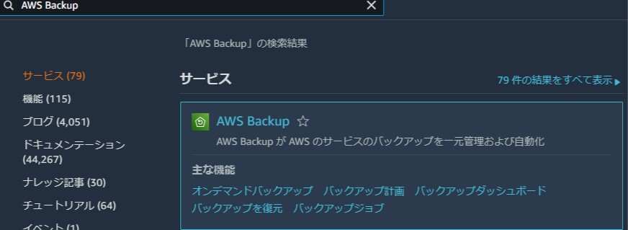 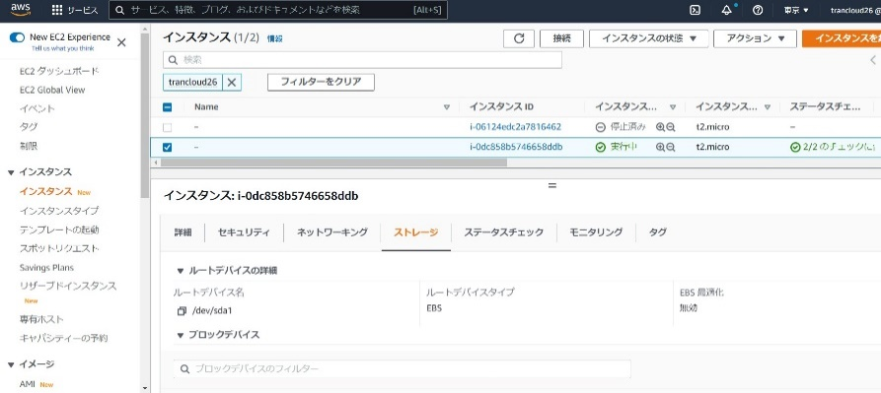 作業対象のEC2インスタンスを選択し、ストレージタブからEBSのボリュームIDを確認する。 AWSコンソール検索窓に「AWS Backup」と入力し、「オンデマンドバックアップ」を選択する。 | ※各行毎のEC2インスタンス情報は以下のファイルを参照のこと。 横浜銀行： 別紙_運用手順書用サービス設定値一覧_横浜銀行.xlsx EC2シート 東日本銀行 別紙_運用手順書用サービス設定値一覧_東日本銀行.xlsx EC2シート | □
5 | スナップショットの取得 （AWS Backup）-2 | 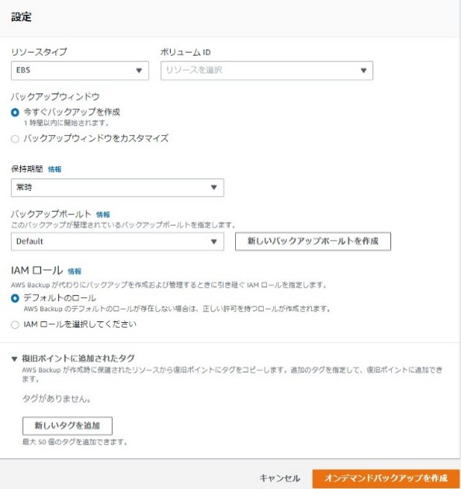 「オンデマンドバックアップを作成」画面で取得対象となるデータベースの情報を入力する。 ※入力情報は確認方法列（E列）を参照。 情報入力後、「オンデマンドバックアップを作成」ボタンを押す。 | 環境にあわせて下記の値を入力する。入力値に誤りがないことを確認する。 ※各行毎のAWSBackup情報は以下のファイルを参照のこと。 横浜銀行： 別紙_運用手順書用サービス設定値一覧_横浜銀行.xlsx RDSシート、AWS Backupシート 東日本銀行 別紙_運用手順書用サービス設定値一覧_東日本銀行.xlsx RDSシート、AWS Backupシート ・リソースタイプ：EBS ・ボリュームーID:※項番4で確認したIDを選択 ・バックアップウィンドウ：今すぐバックアップを作成 ・保持期間：常時 ・バックアップボールト：※上記別紙の内容から入力 ・IAMロール：AWSBackupDefaultServiceRole
6 | スナップショットの取得 （AWS Backup）-3 | バックアップジョブ画面から対象のバックアップジョブが実行されていることを確認する。 | バックアップジョブのステータスが「完了」となっていることを確認する。※正常終了の確認 | □
7 | 対象EC2インスタンスの起動 | ※インスタンス停止をしなかった場合は、本手順は割愛。 「インスタンスの状態」から【インスタンスの起動】を選択する。 起動するEC2インスタンス（バッチサーバ/WebAPサーバ）によって、以下の手順書を参照し、起動手順を実施する。 以下の順番で手順を実施する。 1.EC2停止、起動手順書 2.OS停止、起動手順書 3.IIS停止、起動手順書 ※WebAPサーバのみ実施。 | 対象のEC2インスタンスが変更後のインスタンスタイプで起動していることを確認する。 | □
8 | AWSコンソールの終了 端末ログオフ | ブラウザを閉じてAWSコンソールを終了し、各環境ごと以下の手順を実施する。 ■本番・研修・開発環境 AWSコンソール管理端末からログオフを実施する。 | AWSコンソールの終了および、AWSコンソール管理端末からのログオフを確認する。 | □

